1 - Identification
Attention ! N'oubliez pas d'enregistrer régulièrement votre saisie !

FORMULAIRE PRESTATION DE SERVICE AGC ACF
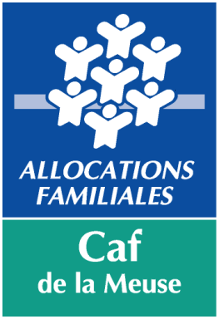
 |  | COMPTE DE RÉSULTAT |  | 2021

 | N° dossier SIAS

 | Nom du gestionnaire

 | Nom Prénom du représentant légal

 | Titre du représentant légal

 | Autre titre (le cas échéant)

 | Nom de l'équipement

 | Activité |  | Animation globale et coordination animation collective familles
Gestionnaire :

Adresse :

 | Code Postal : |  |  | Commune :

Tél : |  |  |  | Fax :

E-mail :

Équipement :

Adresse :

 | Code Postal : |  |  | Commune :

Tél : |  |  |  | Fax :

E-mail :

Nom du correspondant de l'équipement :

Tél : |  |  |  | Fax :

E-mail :

 | Ce dossier comportant l'ensemble des onglets est à retourner :
 | - par mail à l'adresse suivante
 | aides-financieres-collectives.cafbar-le-duc@caf.cnafmail.fr
 | ou
 | - par courrier postal à l'adresse suivante
 | Caf de la Meuse
 | TSA 30001 - 55 019 BAR-LE-DUC CEDEX

 | Dossier à nous retourner avant le : |  |  | 2022-06-24

Un dossier incomplet allonge le traitement et entraîne donc un retard dans le paiement de la prestation de service.

 | Si vous rencontrez des difficultés pour renseigner ou compléter ce formulaire, vous pouvez contacter :

 | Béatrice PEREIRA 03 29 76 49 36 b.pereira@caf.fr Sébastien LEBLANC 03 29 76 49 16 s.leblanc@caf.fr Cynthia OURION 03 29 76 49 18 c.ourion@caf.fr

N° dossier | 0
Année | 2021
Gestionnaire | 0
Equipement | 0
Commune | 0
Nature de l'aide | PS AGC ACF
Type de pièce | Formulaire national REEL

